ヒアリングシートA3で印刷
協会けんぽホームページへの掲載内容ヒアリングシート

現在、協会けんぽではホームページのリニューアルに着手しており、令和８年３月下旬に新デザインのホームページを公開します。
当リニューアルに際し、生活習慣病予防健診の掲載内容も変更しますので、以下必要事項についてご回答をお願いいたします。
※メールでのご提出にご協力ください。（詳細は本紙下部をご確認ください）

＜現行ホームページと新ホームページの変更点＞

 | 現行： | https://www.kyoukaikenpo.or.jp/shibu/hyogo/cat050/template06/

 | 新： | 掲載項目を以下イメージのとおりに変更
 |  | （イメージ）
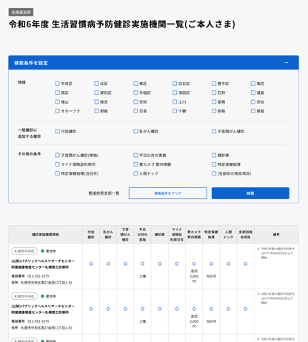
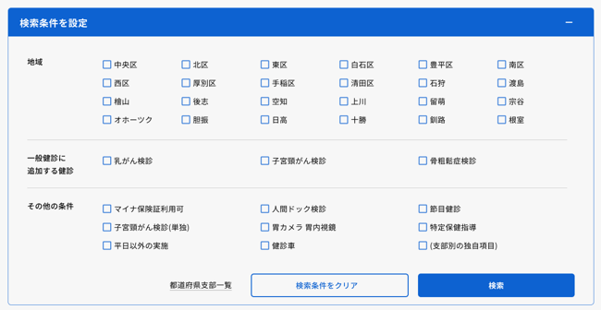

＜ヒアリング事項＞

 | ①必須 | 以下の事項についてご回答をお願いします。令和8年度の内容をご回答ください。
 | 半角数字 | 半角数字 | 半角数字 | 半角数字 | 半角数字 | 全角半角 | 半角数字 | 全角半角 | 全角半角 | 半角数字 | 全角半角 | 半角数字 | 半角数字 | 全角半角 | 半角数字 | 全角半角 | 全角半角 | 半角数字 | 全角半角
 | 必須 | 必須 | 人間ドック=〇の場合 必須 | 必須 | 必須 | 任意 | 必須 | 任意 | 任意 | 必須 | 任意 | 必須 | 胃カメラ/胃内視鏡=〇の場合 必須 | 任意 | 必須 | 任意 | 必須 | 必須 | 任意
 | マイナ保険証利用可否 | 人間ドック | 人間ドック追加料金 | 節目健診 | 乳がん検診 | 乳がん補足 | 子宮頸がん検診 | 子宮頸がん補足１ | 子宮頸がん補足２ | 骨粗鬆症検診 | 骨粗鬆症検診補足 | 胃カメラ/胃内視鏡 | 胃カメラ 追加料金 | 胃カメラ補足 | 特定保健指導 | 特定保健指導補足 | 土日祝 | 健診車 | 健診車補足

 | 【回答方法】
 | ・黄色セルは「〇」または「×」でご回答ください。
 | ・黄緑セルは金額を入れてください。例）1000円の場合は「1000」と入力。円は不要です。無料の場合は「0」を入力してください。
 | ・ピンクセルは補足がある場合にのみ入力してください。例）単独可、院外で実施、後日実施、当日実施可、健診車のみ
 | ・土日祝については、対応していない場合は「×」、対応している場合は対応日を入力してください。例）第2土曜、土日、土（午前のみ）

 | ②任意 | 予約手続きや受診にあたっての補足情報がありましたら、備考に表示させますのでお知らせください。
 |  | 文字数制限はありませんが、各備考15文字程度が推奨です。備考２/３それぞれの先頭で改行されます。
 | 備考１
 | 備考２
 | 備考３

 | ◎表示させる例： 備考１ ・電話予約 11：00～16：30（平日のみ） 備考２ ・胃検査は胃透視のみ 備考３ ・婦人科（子宮頸がん検診）は、水曜日午前のみ |  |  |  |  |  |  | ×表示させない例： ・ワンフロアで全ての検査が行えます。 ・リニューアルしたばかりのきれいな設備で検査を行います。 ⇒これらの情報は、貴機関のホームページへご記載ください。

 | ③任意 | 健診機関名称に貴機関のホームページURLを設定することが可能です。希望される場合はURLをお知らせください。
 | URL

ご回答ありがとうございました。
令和7年12月5日（金）
 |  |  |  |  |  | までにご返信をお願いします。

------------------------------------------------------------------------------------------------------------------------
メールでのご提出にご協力ください。

掲載作業の効率化のため、メールでのご提出にご協力をお願いします。

28hoken-service.33m@kyoukaikenpo.or.jp
 |  |  |  |  |  |  |  |  |  |  |  |  |  |  | 本件に関する問合せ先
 | 件名：ヒアリングシート送付 |  |  |  |  |  |  |  |  |  |  |  |  |  | 協会けんぽ兵庫支部
 | 本文：健診機関名、ご担当者様の氏名、連絡先 |  |  |  |  |  |  |  |  |  |  |  |  |  | 保健グループ 松田、丸山
 |  |  |  |  |  |  |  |  |  |  |  |  |  |  | TEL：078-252-8705

------------------------------------------------------------------------------------------------------------------------

